SUBTOTAL
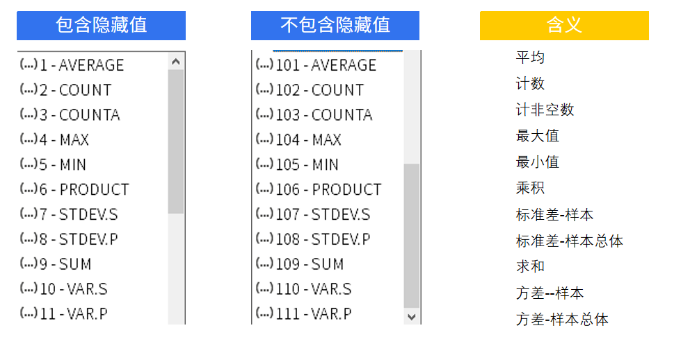
在自定的区域中按照功能代码的要求进行分类统计
Subtotal(功能代码，数值区域)

AGGREGATE
AGGREGATE | 返回列表或数据库中的合计
AGGREGATE(计算功能代码，忽略功能代码，数据区域) |  |  | 专为数据列或垂直区域设计
 |  |  | 不适用于数据行或水平区域

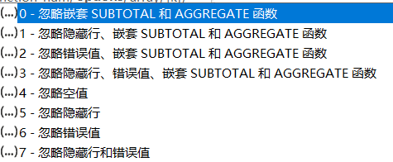
第一个参数 |  |  | 第二个参数
数字 | 对应函数 | 含义
1 | AVERAGE | 平均
2 | COUNT | 计数
3 | COUNTA | 计非空数
4 | MAX | 最大值
5 | MIN | 最小值
6 | PRODUCT | 乘积
7 | STDEV.S | 标准差-样本
8 | STDEV.P | 标准差-样本总体
9 | SUM | 求和
10 | VAR.S | 方差-样本
11 | VAR.P | 方差-样本总体
12 | MEDIAN | 中位数
13 | MODE.SNGL | 众数
14 | LARGE | 第K个最大值
15 | SMALL | 第K个最小值
16 | PERCENTILE.INC | 第K(0-1)个百分点的值(包含0,1)
17 | QUARTILE.INC | 四分位数(包含0和1)
18 | PERCENTILE.EXC | 第K(0-1)个百分点的值(不包含0,1)
19 | QUARTILE.EXC | 四分位数(不包含0和1)

